UC FT1
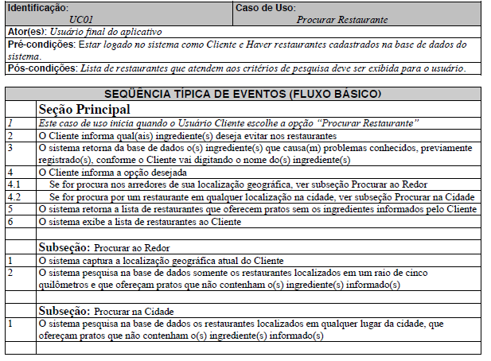
Use Case 01

 | Atributos de Qualidade (indique sua justificativa abaixo para cada atributo)
Atômico |  | Não é atômico porque depende do fluxo principal para ser entendido.
Completo |  | É completo pois está suficientemente detalhado.
Consistente |  | É consistente pois vai ao encontro das necessidades do cliente e não é conflitante com outros requisitos.
Conciso |  | É conciso por ser sucinto, não adicionando informações desnecessárias.
Estimável |  | O esforço para a execução desse fluxo de eventos é possível de ser estimado.
Entendível |  | É entendível pois foi escrito de maneira clara.
Factível |  | É factível pois pode ser executado dentro das restrições do projeto.
Independente |  | É dependente pois depende do fluxo principal para ser implementado.
Negociável |  | É negociável pois deixa margem para que decisões detalhadas sejam feitas pelos envolvidos posteriormente.
Não Ambíguo |  | É não ambíguo pois não deixa margem para diferentes interpretações.
Prioritizável |  | É prioritizável por ser possível atribuir uma prioridade a esse requisito.
Pequeno |  | É pequeno pois pode ser desenvolvido com esforço relativamente pequeno.
Testável |  | É testável pois é possível verificar se o requisito foi atendido.
Valioso |  | É valioso pois a implementação desse requisito agrega valor ao cliente.

UC FT2
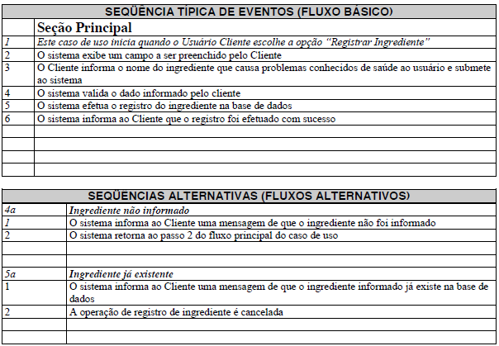
Use Case 02

 | Atributos de Qualidade (indique sua justificativa abaixo para cada atributo)
Atômico |  | Não é atômico porque compreende fluxos de pesquisa, adição e remoção de listas de de livros desejados, podendo ser dividido e entendido independentemente.
Completo |  | Não é completo pois não está suficientemente detalhado, é confuso pois fala de excluir somente a lista de livros por inteiro, e não cada livro da lista individualmente.
Consistente |  | É consistente pois vai ao encontro das necessidades do cliente e não é conflitante com outros requisitos.
Conciso |  | Não é conciso pois poderia ter sido separado em um fluxo básico de consulta e outros dois para adição e remoção de livros.
Estimável |  | O esforço para a execução desse fluxo de eventos é possível de ser estimado.
Entendível |  | É entendível pois foi escrito de maneira clara, apesar de que poderia ter sido dividido em uma seção principal e mais dois fluxos alternativos.
Factível |  | É factível pois pode ser executado dentro das restrições do projeto.
Independente |  | É dependente pois depende do cadastro de livros para ser implementado.
Negociável |  | É negociável pois deixa margem para que decisões detalhadas sejam feitas pelos envolvidos posteriormente.
Não Ambíguo |  | É ambíguo pois deixa margem para diferentes interpretações, a medida que fala em exclusão da lista de livros em vez de exclusão de itens da lista.
Prioritizável |  | É prioritizável por ser possível atribuir uma prioridade a esse requisito.
Pequeno |  | Não tão pequeno quanto poderia, devido ao fato de que poderia ter sido separado em mais fluxos alternativos .
Testável |  | É testável pois é possível verificar se o requisito foi atendido.
Valioso |  | É valioso pois a implementação desse requisito agrega valor ao cliente.

UC FT3
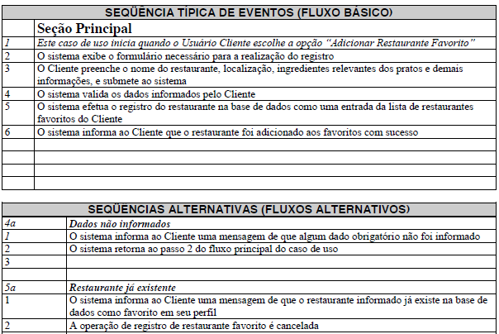
Use Case 03

 | Atributos de Qualidade (indique sua justificativa abaixo para cada atributo)
Atômico |  | Não é atômico porque não pode ser entendido independentemente, depende do caso de uso de cadastro de comentário.
Completo |  | É completo pois está suficientemente detalhado.
Consistente |  | É consistente pois vai ao encontro das necessidades do cliente e não é conflitante com outros requisitos.
Conciso |  | É conciso por ser sucinto, não adicionando informações desnecessárias.
Estimável |  | O esforço para a execução desse fluxo de eventos é possível de ser estimado.
Entendível |  | É entendível pois foi escrito de maneira clara.
Factível |  | É factível pois pode ser executado dentro das restrições do projeto.
Independente |  | É dependente pois depende que um requisito de cadastro de comentário seja implementado anteriormente.
Negociável |  | É negociável pois deixa margem para que decisões detalhadas sejam feitas pelos envolvidos posteriormente.
Não Ambíguo |  | É não ambíguo pois não edixa margem para diferentes interpretações.
Prioritizável |  | É prioritizável por ser possível atribuir uma prioridade a esse requisito.
Pequeno |  | É pequeno pois pode ser desenvolvido com esforço relativamente pequeno.
Testável |  | É testável pois é possível verificar se o requisito foi atendido.
Valioso |  | É valioso pois a implementação desse requisito agrega valor ao cliente.

UC FT6
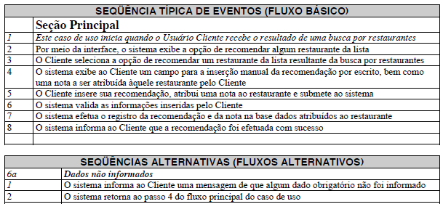
Use Case 06

 | Atributos de Qualidade (indique sua justificativa abaixo para cada atributo)
Atômico |  | Não é atômico porque não pode ser entendido independentemente, depende de um caso de uso de cadastro de livro, já que o fluxo cita somente a seleção de um livro pré-cadastrado.
Completo |  | É completo pois está suficientemente detalhado.
Consistente |  | É consistente pois vai ao encontro das necessidades do cliente e não é conflitante com outros requisitos.
Conciso |  | Não é conciso pois poderia ter sido separado em um fluxo básico de consulta e outros dois para adição e remoção de livros no catálogo on-line.
Estimável |  | O esforço para a execução desse fluxo de eventos é possível de ser estimado.
Entendível |  | É entendível pois foi escrito de maneira clara.
Factível |  | É factível pois pode ser executado dentro das restrições do projeto.
Independente |  | É dependente de um cadastro prévio de livros para que possa ser implementado.
Negociável |  | É negociável pois deixa margem para que decisões detalhadas sejam feitas pelos envolvidos posteriormente.
Não Ambíguo |  | É não ambíguo pois não edixa margem para diferentes interpretações.
Prioritizável |  | É prioritizável por ser possível atribuir uma prioridade a esse requisito.
Pequeno |  | É pequeno pois pode ser desenvolvido com esforço relativamente pequeno.
Testável |  | É testável pois é possível verificar se o requisito foi atendido.
Valioso |  | É valioso pois a implementação desse requisito agrega valor ao cliente.

